상품제안서
다즐 에어트립 래디백(16인치) 고급어깨끈 파우치제공 | 상품코드: F28997

 |  |  |  |  |  |  | 02-412-0044 | www.easy1.co.kr
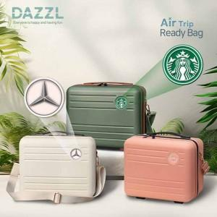

【상세/제작정보】 | <p>- 포장 : 개별 패키지 케이스는 별도 구매 옵션입니다 - 패키지 케이스는 제품과 별도로 발송됩니다 (제품 입각 X) - 입체 양각 인쇄 별도 문의&nbsp;</p><p>- 배송비 : 1box 8개 7000원(별도)</p>

【인쇄/포장옵션】 | 에폭시 / 개별 패키지 케이스 별도 옵션

【공급단가】 | 수량 | 50~ | 100~ | 500~ | 1,000~ | 2,000~
*VAT별도 | 단가 | 17,800원 | 17,080원 | 16,800원 | 16,380원 | 16,100원

【상품 URL】 | http://www.easy1.co.kr/src/goods_detail.php?gdno=28997

